テレメトリ説明
MetaDrive 評価テレメトリ表示ガイド（編集可能版）
上の画像は現行のデバッグ表示を再合成したものです。画像の下に、右パネルの項目説明、STATUS・色、メディア時間の説明をまとめています。説明文・例の値はセル上で直接編集できます。

現行の評価テレメトリ表示（frame_000030例）
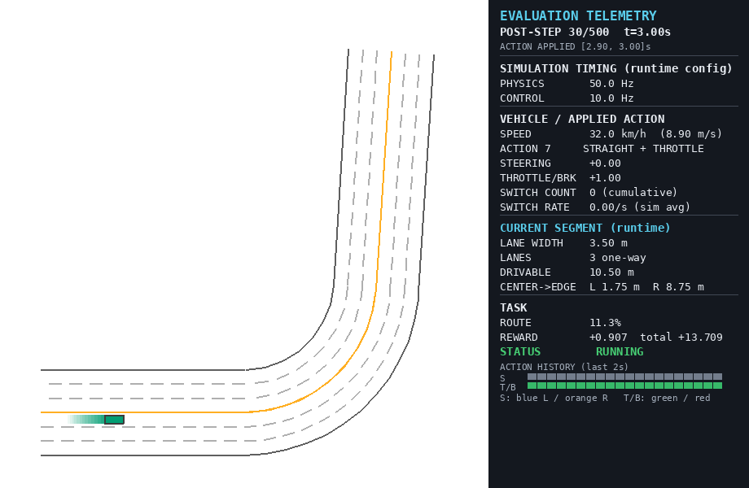

画像は現行の右パネルを含む920×600のフレームです。1制御ステップ=1フレームとして、動画の累積再生時間と表示tを一致させます。

項目説明（右パネルを上から読む）
表示ラベルを上から順に並べています。出典フィールド、例の表示、説明を確認してください。フィルターで領域ごとに絞り込めます。

表示ラベル | JSONフィールド／出典 | frame_000030例 | 説明
地図（左側） | TopDownRenderer / map renderer | 道路・車両・車線区画・車両履歴 | TopDownRendererが上から描く地図領域です。緑の矩形は対象車、薄い緑はTopDownRendererが重ねた過去位置、濃灰はこのPGマップのSIDE/GUARDRAIL外側線、薄灰は主に車線区切りです。オレンジはこの画像では対向方向を分ける黄色連続中央線で、ルート線ではありません。地図・描画設定により見え方は変わります。
POST-STEP | step / horizon / sim_time_seconds | POST-STEP 30/500 t=3.00s | env.step()でアクションを適用した後の、1から始まるstep番号とシミュレーション時刻tです。k番目はk番目の制御区間の終了状態で、tは実時間（wall clock）ではありません。
ACTION APPLIED | interval_start_seconds / sim_time_seconds | [2.90, 3.00]s | このフレームの状態へ至るまでに適用した1制御区間[ t-dt, t ]です。終端はPOST-STEPのtと一致し、dtは1制御周期です。
PHYSICS | physics_hz | 50.0 Hz | 物理エンジンの小刻みな更新（substep）周波数です。値は1 / physics_world_step_size [Hz]で、1物理更新の時間はその逆数です。
CONTROL | control_hz | 10.0 Hz | env.step()およびポリシーがアクションを決める周波数です。1 / (物理step × decision_repeat)で導かれ、独立した別設定ではありません。
SPEED | speed_km_h / speed_m_s | 32.0 km/h (8.90 m/s) | 同梱MetaDrive 0.4.3派生ソースのinfo["velocity"]はvehicle.speed（m/s）です。本評価は同じ値を×3.6してkm/hも表示します。車両の速度の大きさで、進行方向の符号は持ちません。
ACTION | action_id / action_label | 7 STRAIGHT + THROTTLE | 離散アクションIDと、操舵・縦方向操作へ復号したラベルです。IDの対応はactionの次元設定に依存し、現行の3×3設定ではID 7がSTRAIGHT + THROTTLEです。
STEERING | applied_steering | +0.00 | 環境へ適用された正規化操舵値[-1, 1]です。本評価の規約では+がLEFT、-がRIGHTで、角度（度）ではありません。
THROTTLE/BRK | applied_throttle_brake | +1.00 | 正規化された縦方向の操作値で、m/s²の加速度ではありません。enable_reverse=Falseでは+がengine/throttle、-がbrakeです。0入力でもBaseVehicleは各輪に小さい固定brake 2.0を設定するため、完全な無作動とは限りません。reverse有効時は負値が後退力になり得ます。
SWITCH COUNT | action_switch_count | 0 (cumulative) | reset後に、直前の離散action IDから別のIDへ変化した回数の累積です。最初の制御判断は数えず、同じIDを続けても増えません。
SWITCH RATE | action_switches_per_second | 0.00/s (sim avg) | SWITCH COUNTをシミュレーション経過時間tで割ったエピソード平均です。瞬時の切替率でも実時間（wall clock）基準でもありません。
LANE WIDTH | lane_width_m | 3.50 m | 現在のナビゲーション（navigation）が返す、1本の車線の幅[m]です。道路・マップ設定に依存します。
LANES | lane_count_one_way | 3 one-way | ナビゲーション（navigation）のget_current_lane_num()が返す、現在進行方向の参照車線数です。対向方向の車線は含まず、ナビゲーションモジュールの実装に依存します。
DRIVABLE | current_segment_drivable_width_m | 10.50 m | ナビゲーション（navigation）のget_current_lateral_range()が返す、現在の参照範囲の横幅[m]です。通常のPG区間ではlane width×参照車線数、合流・分岐（merge/split）等ではレイキャスト（raycast）由来の場合があります。取得できないときの本評価の代替値も同じ積です。道路舗装全体の幅と断定しません。
CENTER->EDGE | center_to_left_boundary_m / center_to_right_boundary_m | L 1.75 m R 8.75 m | 車両中心からナビゲーション（navigation）の横方向参照範囲の左端・右端までの符号付き距離[m]です。車幅は引いていません。通常はL+R=DRIVABLEとなり、範囲外では負値になり得ます。
ROUTE | route_completion | 11.3% | MetaDriveが設定したルート上の進捗です。NodeNetworkNavigationでは、最短経路上のtravelled length ÷ total lengthを%表示します。直線距離や残距離ではなく、特殊な移動では単純な0–100%に収まらない場合があります。
REWARD | step_reward / cumulative_reward | +0.907 total +13.709 | 左はenv.step()が返した今回のreward、totalは本評価スクリプトがその戻り値をreset後から独自に加算した累積値です。表示にはinfo["episode_reward"]を使っていません。rewardの意味・尺度は環境configに依存します。
STATUS | status / termination flags | RUNNING | 元フラグそのものではなく、本評価が表示用に作る派生表示名です。優先順はSUCCESS > OUT_OF_ROAD > CRASH_VEHICLE > CRASH_OBJECT > CRASH > MAX_STEP > TERMINATED > RUNNINGです。
ACTION HISTORY (last 2s) | action_history | 直近2シミュレーション秒 | 元のaction IDの履歴です。最大ceil(2×CONTROL)セル（現行10Hzなら20）で、左が古く右が新しく、現在stepを含みます。エピソード開始直後は履歴が短くなります。上段Sが操舵、下段T/Bが縦方向操作です。
S | action history upper row | blue / orange / gray | 本評価独自の上段色です。青はpositive/LEFT、オレンジはnegative/RIGHT、grayはzeroです。色はMetaDrive公式の一般規約ではなく、このパネルの表示規約です。
T/B | action history lower row | green / red / gray | 本評価独自の下段色です。緑はpositive/THROTTLE、赤はnegative（現行enable_reverse=FalseではBRAKE）、grayはzeroです。reverse設定では負値の意味が後退力に変わり得ます。

STATUS・色
STATUSのラベルと色、ACTION HISTORYの色は、本評価パネルの表示規約です。MetaDrive全体の共通色ではありません。セルの説明は自由に編集できます。

表示 | 対応フラグ | 説明 | 表示色 | 色コード
RUNNING | 本評価の派生表示 | 上記の判定条件が成立していない継続中の表示です。 | 緑 | 46CD73
SUCCESS | arrive_dest | MetaDriveのarrive_destが真になった目的地到達です。 | 緑 | 46CD73
OUT_OF_ROAD | out_of_road | out_of_road。設定により車線外だけでなく、連続線・歩道・route外なども含み得ます。 | 赤 | EB5050
CRASH_VEHICLE | crash_vehicle | crash_vehicle。他の車両との衝突フラグです。 | 赤 | EB5050
CRASH_OBJECT | crash_object | crash_object。障害物などの交通物体（traffic object）との衝突です。building・human・sidewalkは別flagです。 | 赤 | EB5050
CRASH | crash | crash。vehicle/object/building/human/sidewalk等をまとめた衝突の総合フラグです。個別flagがあればそちらを優先表示します。 | 赤 | EB5050
MAX_STEP | truncated / max_step | horizonによる時間上限の打切りです。実装上はtruncated=Trueまたはmax_stepで、このMetaDriveでは通常horizon timeout時にtruncated=Trueになります。 | 黄 | F0BE46
TERMINATED | terminated（本評価の代替判定） | 上記の個別原因に当たらずterminated=Trueになった場合の本評価の代替判定です。公式のTerminationState名そのものではありません。 | 赤 | EB5050

ACTION HISTORY の色
帯 | 値・向き | 色 | 色コード | 説明
S | positive / LEFT（左操舵） | 青 | 3C96F5 | 上段セル。本評価独自の色規約
S | negative / RIGHT（右操舵） | オレンジ | F5A541 | 上段セル。本評価独自の色規約
S | zero | グレー | 737D8C | 上段セル。本評価独自の色規約
T/B | positive / THROTTLE（加速） | 緑 | 37B969 | 下段セル。本評価独自の色規約
T/B | negative / BRAKE（減速） | 赤 | E14B4B | 下段セル。本評価独自の色規約。reverse有効時は後退力になり得る
T/B | zero | グレー | 737D8C | 下段セル。本評価独自の色規約。0入力でも完全な無作動とは限らない

メディア時間とシミュレータ時間
GIFとMP4は1制御ステップを1フレームとして出力します。各フレームの再生時間はCONTROLの逆数（1制御周期）と同じです。従ってN枚を再生し終えた累積時間はN×1制御周期で、N枚目のPOST-STEP tと一致します。生成・読み込みに要した実時間（wall clock）は含めません。

